Planilha1
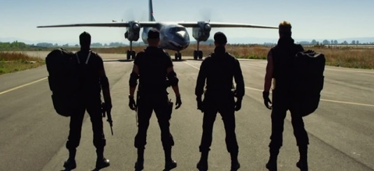
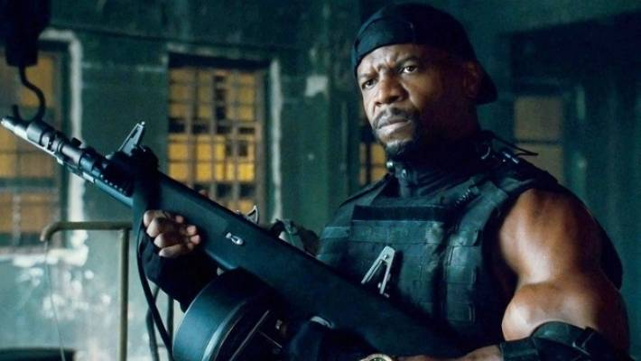
Churras dos Tiras |  |  |  | Vai | Não vai | Talvez | FUNcaO SE | O churras vai acontecer?
Nomes | Parceria | Furão | Na moita | 5 | 2 | 4 | Resposta: | Independente de quantos vão, vai acontecer
Fera | x
Sombra |  | x
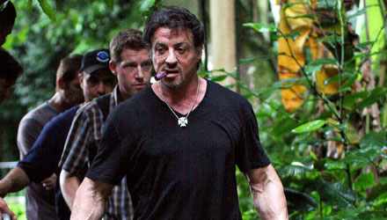
Bulldog |  |  | x
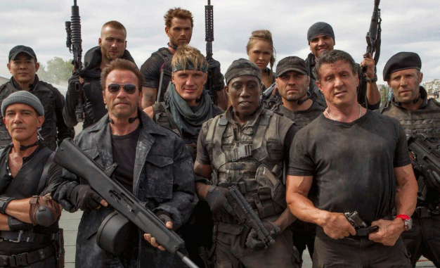
Havoc | x
Rato |  | x | x
Muralha | x
Selva | x
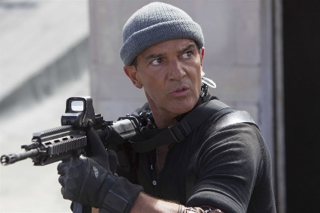
Pantera |  |  | x
Phoenix | x
Viper |  |  | x

